Hoja1
ESPALDAR

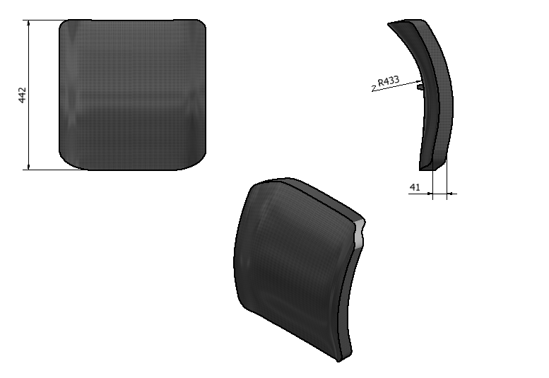 | Justificación de su Geometría | Material Compuesto | Módulo de Young [Mpa/m^2] | Masa [Kg]
 | >>Verdadero soporte lumbar: el verdadero soporte lumbar es algo más que tener un acolchado, es el que mantiene la curvatura natural del hueco que se produce en la espalda. | PP/Rígida | 7440 | 3.022190334
 |  | PP/Media | 7364 | 3.022190334
 |  | PP/Blanda | 7288 | 3.022190334
 |  | PC/Blanda | 11788 | 2.014793556
 | >> Acolchado: Menos es más. La gente se equivoca al comprar sillas muy acolchadas, con el tiempo, el acolchado se adaptará a la mala postura de su espalda. >>El espesor máximo del material sin la espuma es de 5mm | PC/Media | 11864 | 2.014793556
 |  | PC/Rígida | 11940 | 2.014793556
 |  | ABS/Blanda | 12288 | 3.022190334
 |  | ABS/Media | 12364 | 3.022190334
 |  | ABS/Rígida | 12440 | 3.022190334
 |  | PE high/Rígida | 4090 | 6.044380668

SENTADERA

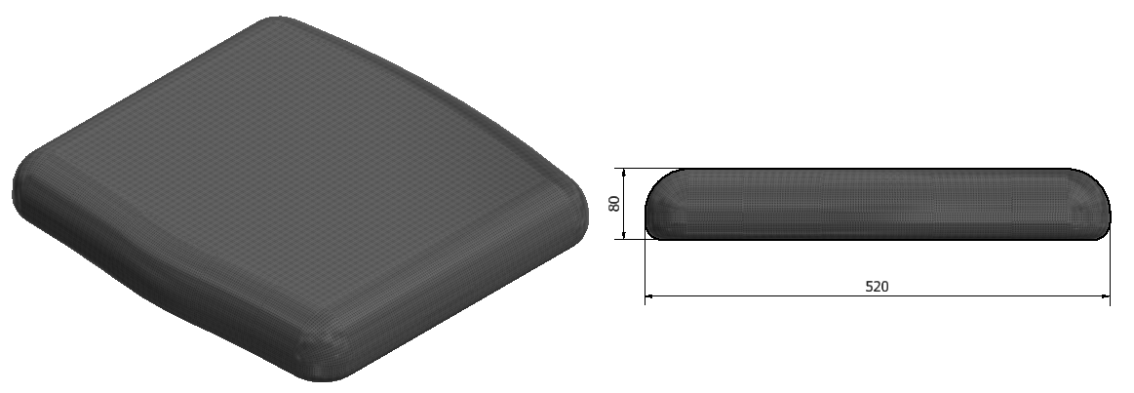 | Justificación de su Geometría | Material Compuesto | Módulo de Young [Mpa/m^2] | Masa [Kg]
 | >>Suave curvatura en cascada: el borde de la silla alivia la presión sobre los vasos sanguíneos de los muslos y previene el entumecimiento de las piernas, los pies fríos y las venas varicosas. El borde delantero del asiento debe inclinarse suavemente hacia abajo y no debe presionar su muslo. | PP/Rígida | 7440 | 3.6
 |  | PP/Media | 7364 | 3.6
 |  | PP/Blanda | 7288 | 3.6
 |  | PC/Blanda | 11788 | 2.4
 |  | PC/Media | 11864 | 2.4
 | >>Profundidad: Una silla muy profunda puede resultar problemática para una persona de contextura pequeña. Cuando está sentada con la espalda bien apoyada, debería haber suficiente espacio entre el borde de la silla y su rodilla para que quepa un puño cerrado. >>El espesor máximo del material sin la espuma es de 5mm | PC/Rígida | 11940 | 2.4
 |  | ABS/Blanda | 12288 | 3.6
 |  | ABS/Media | 12364 | 3.6
 |  | ABS/Rígida | 12440 | 3.6
 |  | PE high/Rígida | 4090 | 7.2

CILÍNDRO

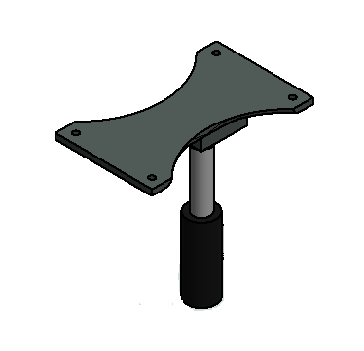 | Justificación de su Geometría | Material Metálico | Módulo de Young [Mpa/m^2] | Masa [Kg]
 | >>Altura: Asegúrese que la silla esta lo suficientemente alta para que sus muslos formen un ángulo de 90° con el piso. Es por ello que desde el cilíndro se debe poder graduar la altura de la Sentadera. | Aluminio |  | 1.7125
 |  | Acero |  | 3.2235294118

BASE

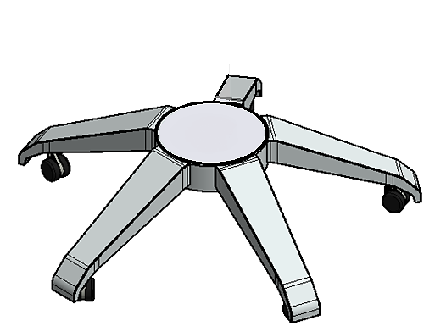 | Justificación de su Geometría | Material | Módulo de Young [Mpa/m^2] | Masa [Kg]
 | >>Mobilidad: la silla debe poder deslizarse sin esfuerzo para permitirle al cuerpo hacer movimientos de relax y desplazarse facilmente por su puesto de trabajo. | Aluminio |  | 1.87175
 |  | Acero |  | 3.5232941176
 |  | PP/Rígida | 7440 | 4492.2
 |  | PP/Media | 7364 | 4492.2
 |  | PP/Blanda | 7288 | 4492.2
 |  | PC/Blanda | 11788 | 2994.8
 |  | PC/Media | 11864 | 2994.8
 |  | PC/Rígida | 11940 | 2994.8
 |  | ABS/Blanda | 12288 | 4492.2
 |  | ABS/Media | 12364 | 4492.2

CABEZAL

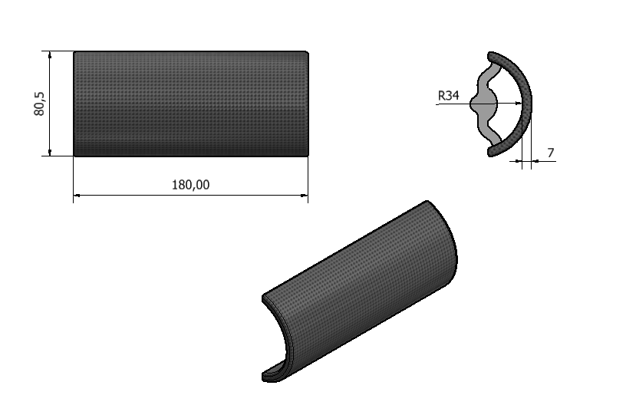 | Justificación de su Geometría | Material | Módulo de Young [Mpa/m^2] | Masa [Kg]
 | >>Cabezal: para evitar una acumulación de carga en el zona cervical, es recomendable descansar por periodos de tiempo la cabeza sobre una superficie confortable. >>El espesor máximo del material sin la espuma es de 5mm | PP/Rígida | 7440 | 0.2883888
 |  | PP/Media | 7364 | 0.2883888
 |  | PP/Blanda | 7288 | 0.2883888
 |  | PC/Blanda | 11788 | 0.1922592
 |  | PC/Media | 11864 | 0.1922592
 |  | PC/Rígida | 11940 | 0.1922592
 |  | ABS/Blanda | 12288 | 0.2883888
 |  | ABS/Media | 12364 | 0.2883888
 |  | ABS/Rígida | 12440 | 0.2883888
 |  | PE high/Rígida | 4090 | 0.5767776

APOYA BRAZOS

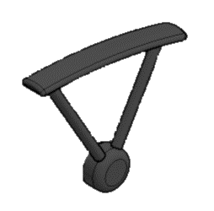 | Justificación de su Geometría | Material | Módulo de Young [Mpa/m^2] | Masa [Kg]
 | >> Apoya brazos: Permite que la silla y no la parte superior de su espalda soporte el peso de los brazos mientras trabaja. Lo ideal que que este se pueda graduar en altura e inclinación para ajustarse mejor a las medidas antropométricas del trabajador. | PP/Rígida | 7440 | 0.24
 |  | PP/Media | 7364 | 0.24
 |  | PP/Blanda | 7288 | 0.24
 |  | PC/Blanda | 11788 | 0.16
 |  | PC/Media | 11864 | 0.16
 |  | PC/Rígida | 11940 | 0.16
 |  | ABS/Blanda | 12288 | 0.24
 |  | ABS/Media | 12364 | 0.24
 |  | ABS/Rígida | 12440 | 0.24
 |  | PE high/Rígida | 4090 | 0.48

